Лист_1
 |  |  | Внимание! Оплата данного счета означает согласие с условиями поставки товара. Уведомление об оплате обязательно, в противном случае не гарантируется наличие товара на складе. Товар отпускается по факту прихода денег на р/с Поставщика, самовывозом, при наличии доверенности и паспорта.

Образец заполнения платежного поручения
 |  |  |  |  |  | БИК
 |  |  |  |  |  | Сч. №
Банк получателя
ИНН | 434567332206 |  |  |  | КПП | Сч. №
ИП Мишенкова А. Е. |  |  |  |  |  | Вид оп. |  | 01 |  | Срок плат.
 |  |  |  |  |  | Наз. пл. |  |  |  | Очер. плат. |  | 5
 |  |  |  |  |  | Код |  | ЗК26070Г000028500006 |  | Рез. поле
Получатель
Оплата по заказу клиента №3020 от 20.07.2026

Назначение платежа

Счет на оплату № 3020 от 03.08.2026 г.

Поставщик: |  | ИП Мишенкова А. Е., ИНН 434567332206, 610045, Кировская область, г.о. город Киров, г Киров, ул Капитана Дорофеева, д. 7, к. 2, кв. 75

Покупатель: |  | МБОУ СОШ № 57 г.Кирова, ИНН 4346041262, КПП 434501001, 610017, Кировская обл, Киров г г, Горького ул, д. 37

№ | Артикул |  | Товары (работы, услуги) |  |  |  |  |  |  |  | Количество |  |  | Цена | Сумма

1 | 06-0009-22 |  | УЧ. Климанова 2 кл. Литературное чтение 2тт./Просвещение ФП |  |  |  |  |  |  |  | 120 |  | шт | 2,388.17 | 286,580.40
2 | 24-3711-05 |  | УЧ.АНГЛ.ЯЗ. 4 кл. Быкова Английский в фокусе 2 тт./Просвещение ФП |  |  |  |  |  |  |  | 120 |  | шт | 1,897.58 | 227,709.60
3 | 20-0273-06 |  | УЧ.ХИМИЯ 8 кл. Габриелян/Просвещение ФП |  |  |  |  |  |  |  | 20 |  | шт | 1,209.49 | 24,189.80

 |  |  |  |  |  |  |  |  |  |  |  |  |  | Итого: | 538,479.80
 |  |  |  |  |  |  |  |  |  |  |  |  |  |  | Без налога (НДС) | -
Всего наименований 3, на сумму 538 479,80 руб.
Пятьсот тридцать восемь тысяч четыреста семьдесят девять рублей 80 копеек
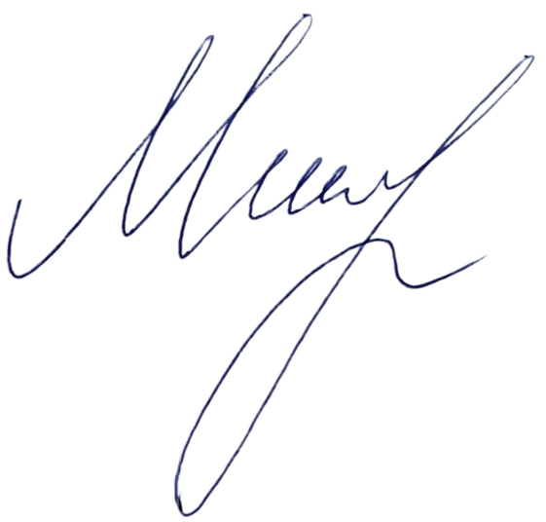


Руководитель |  |  |  |  |  |  | Мишенкова А. Е.
 |  |  |  | подпись |  |  |  |  | расшифровка подписи

